Лист2
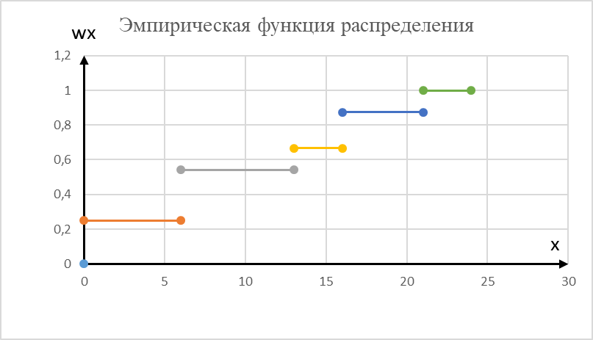
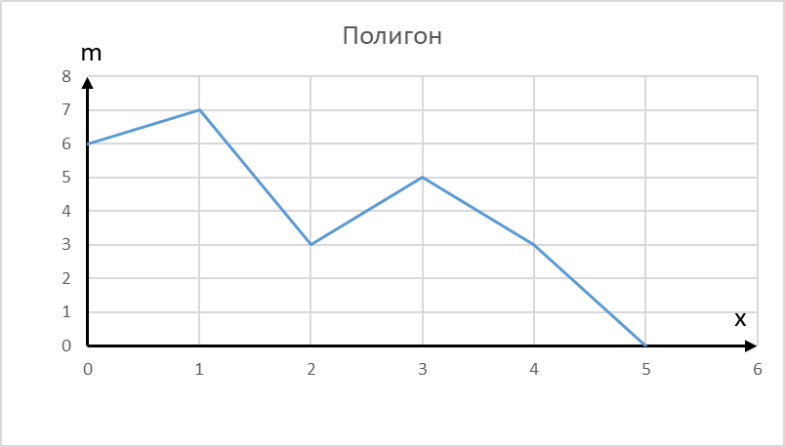
xi | 0 | 1 | 2 | 3 | 4 | 5 | Задание № 1
mi | 6 | 7 | 3 | 5 | 3 | 0
mx | 0 | 6 | 13 | 16 | 21 | 24
wx | 0 | 0.25 | 0.5416666667 | 0.6666666667 | 0.875 | 1
n | 24

mx | -1 | 0
wx | 0 | 0

mx | 0 | 6
wx | 0.25 | 0.25

mx | 6 | 13
wx | 0.5416666667 | 0.5416666667

mx | 13 | 16
wx | 0.6666666667 | 0.6666666667

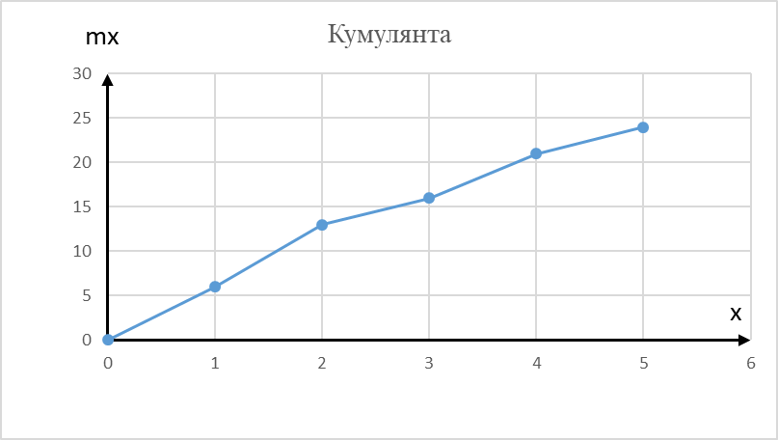
mx | 16 | 21
wx | 0.875 | 0.875

mx | 21 | 24
wx | 1 | 1

Лист1
ЗАДАНИЕ №2
12 | 6 | 8 | 6 | 10 | 11 | 7 | 10 | 12 | 8 | 7 | 7 | 6 | 7 | 8 | 6 | 11 | 9 | 11
9 | 10 | 11 | 9 | 10 | 7 | 8 | 8 | 8 | 11 | 9 | 8 | 7 | 5 | 9 | 7 | 7 | 14 | 11
9 | 8 | 7 | 4 | 7 | 5 | 5 | 10 | 7 | 7 | 5 | 8 | 10 | 10 | 15 | 10 | 10 | 13 | 12
11 | 15 | 6
n | 60
 |  |  | Число интервалов |  |  | Длина интервала
х min | 4 |  | k | 6.732082387 |  | k | 7
x max | 15 |  |  |  |  | a1 | 4
 |  |  |  |  |  | a2 | 15
 |  |  |  |  |  | Δ | 1.571428571

Вариационный ряд
xi | [4;5,6) | [5,6;7,2) | [7,2;8,8) | [8,8;10,4) | [10,4;12) | [12;13,6) | [13,6;15,2)
mi | 5 | 16 | 9 | 12 | 7 | 4 | 3

ai | 4 | 5.6 | 7.2 | 8.8 | 10.4 | 12 | 13.6 | 15
wi | 0 | 0.08333333333 | 0.35 | 0.5 | 0.7 | 0.8166666667 | 0.8833333333 | 0.9333333333

xi | [4;5,6) | [5,6;7,2) | [7,2;8,8) | [8,8;10,4) | [10,4;12) | [12;13,6) | [13,6;15,2)
pi | 0.05303030303 | 0.1696969697 | 0.09545454545 | 0.1272727273 | 0.07424242424 | 0.04242424242 | 0.03181818182

Полигон
Эмпирическая функция распределения

Эмпирическая плотность

ЗАДАНИЕ №3.2

5.56 | 5.43 | 5.47 | 5.47 | 5.33 | 5.37 | 5.43 | 5.54 | 5.61
5.33 | 5.43 | 5.61 | 5.11 | 5.43 | 5.33 | 5.54 | 5.33 | 5.11
5.54 | 5.43 | 5.33 | 5.54 | 5.43 | 5.43 | 5.43 | 5.33 | 5.11
5.43 | 5.43 | 5.43 | 5.33 | 5.4 | 5.43 | 5.47 | 5.68 | 5.47
5.43 | 5.68 | 5.21 | 5.33 | 5.58 | 5.47 | 5.47 | 5.21 | 5.54
5.64 | 5.47 | 5.27 | 5.27 | 5.37 | 5.33 | 5.47 | 5.47 | 5.54
5.4 | 5.58 | 5.47 | 5.27 | 5.05 | 5.79 | 5.79 | 5.64 | 5.64
5.71 | 5.85 | 5.47 | 5.47 | 5.43 | 5.47 | 5.54 | 5.64 | 5.64
5.79 | 5.03 | 5.33 | 5.68 | 5.43 | 5.61 | 5.54 | 5.64 | 5.54
5.39 | 5.33 | 5.21 | 5.68 | 5.54 | 5.33 | 5.21 | 5.21 | 5.81
5.27 | 5.64 | 5.27 | 5.27 | 5.33 | 5.37 | 5.27 | 5.54 | 5.54
5.47
 |  |  |  |  | n | 100

х min | 5.03 |  | Число интервалов |  |  | Длина интервала
x max | 5.85 |  | k | 7.644 |  | k | 7 |  | 0.11 | 0.002857142857
 |  |  |  |  |  | a1 | 5.03 |  |  | 0.77
 |  |  |  |  |  | a2 | 5.85
 |  |  |  |  |  | Δ | 0.1171428571

xi | [4,97;5,08) | [5,08;5,19) | [5,19;5,30) | [5,30;5,41) | [5,41;5,52) | [5,52;5,63) | [5,63;5,74) | [5,74;5,85)
mi | 2 | 3 | 12 | 19 | 29 | 18 | 12 | 5

ai | 4.97 | 5.08 | 5.19 | 5.3 | 5.41 | 5.52 | 5.63 | 5.74 | 5.85
wi | 0 | 0.02 | 0.05 | 0.17 | 0.36 | 0.65 | 0.83 | 0.95 | 1

xi | [4,97;5,08) | [5,08;5,19) | [5,19;5,30) | [5,30;5,41) | [5,41;5,52) | [5,52;5,63) | [5,63;5,74) | [5,74;5,85)
pi | 0.1707317073 | 0.256097561 | 1.024390244 | 1.62195122 | 2.475609756 | 1.536585366 | 1.024390244 | 0.4268292683

Полигон
Эмпирическая функция распределения

Эмпирическая плотность

Лист3
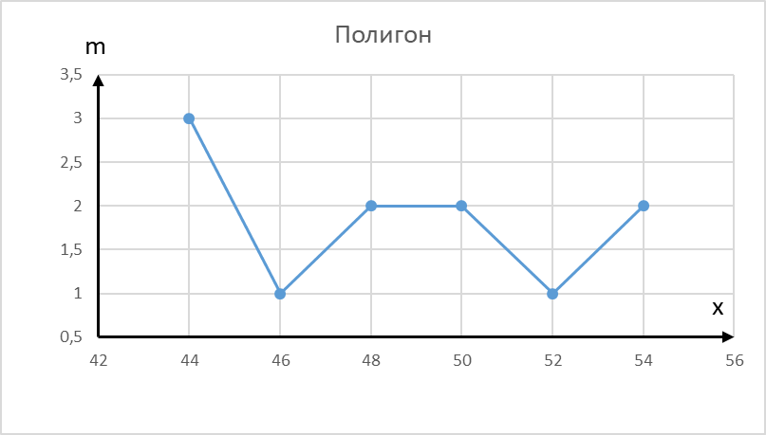
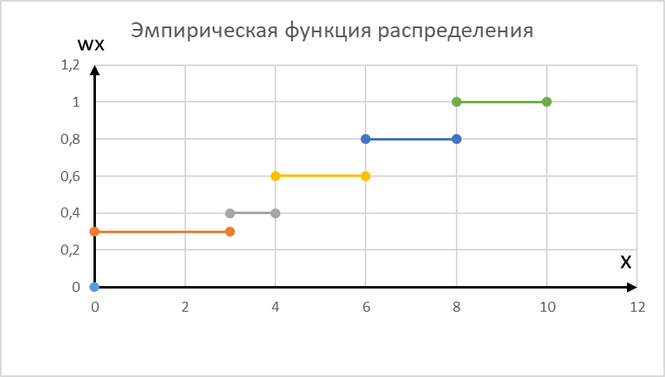
xi | 44 | 46 | 48 | 50 | 52 | 54 | Задание № 3.1.
mi | 3 | 1 | 2 | 2 | 1 | 2
mx | 0 | 3 | 4 | 6 | 8 | 10
wx | 0 | 0.3 | 0.4 | 0.6 | 0.8 | 1
n | 10

mx | -1 | 0
wx | 0 | 0

mx | 0 | 3
wx | 0.3 | 0.3

mx | 3 | 4
wx | 0.4 | 0.4

mx | 4 | 6
wx | 0.6 | 0.6

mx | 6 | 8
wx | 0.8 | 0.8

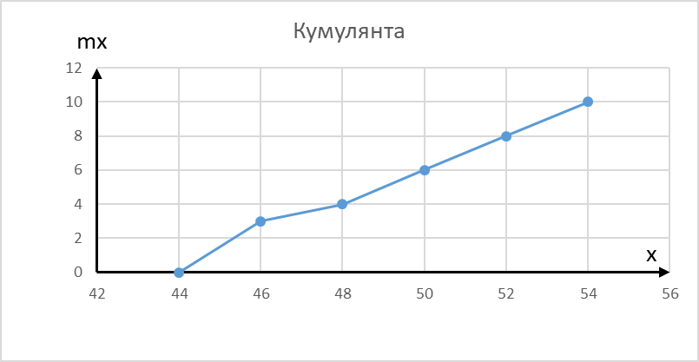
mx | 8 | 10
wx | 1 | 1

